Captures
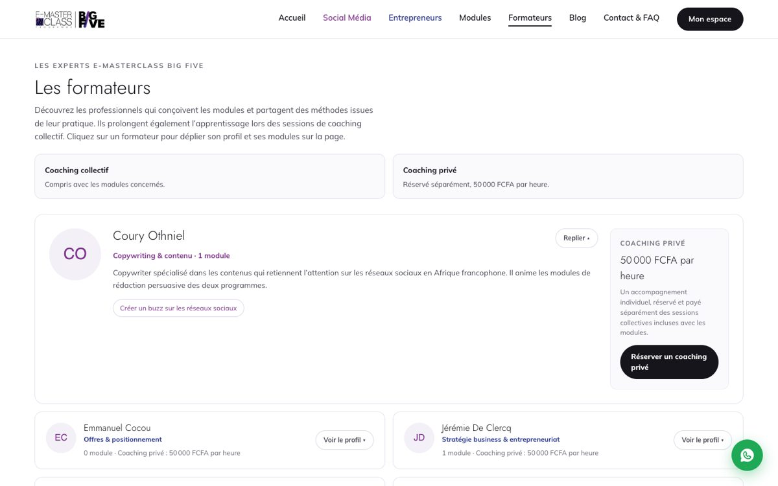
Captures du retest du 15/10/2026
Relevées sur la plateforme branchée sur la base en ligne (environnement local, mêmes données que la production), le 15/10/2026. Chaque capture est aussi dans docs/recette-captures/ du dépôt.

BLQ-CATALOGUE — VIT-11 : OK
Cas : VIT-11
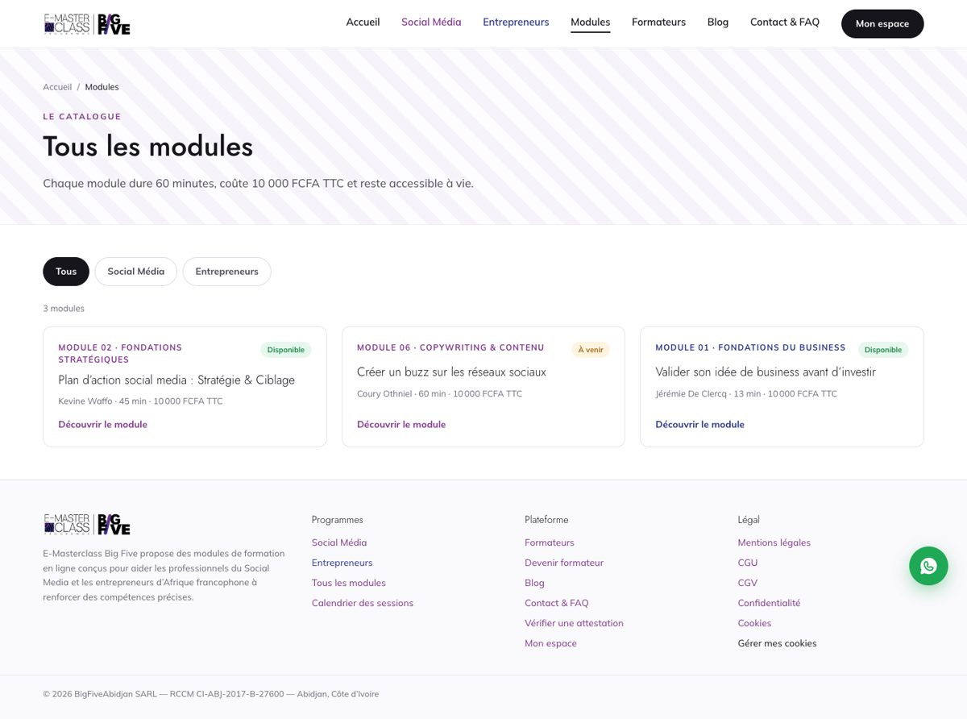

BLQ-CONFIG — Configuration de recette : ce qui attend un compte ou un accès client
Cas : SEO-10
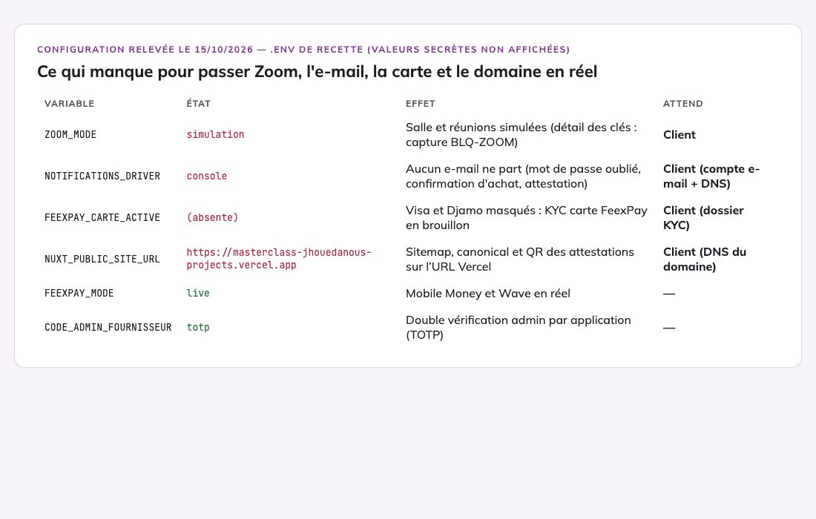

BLQ-FEEXPAY — Compte FeexPay au 15/10 : Mobile Money ouvert, Wave non activé, carte bloquée, webhook opérationnel
Cas : ACH-05, ACH-07, ACH-06, ACH-08
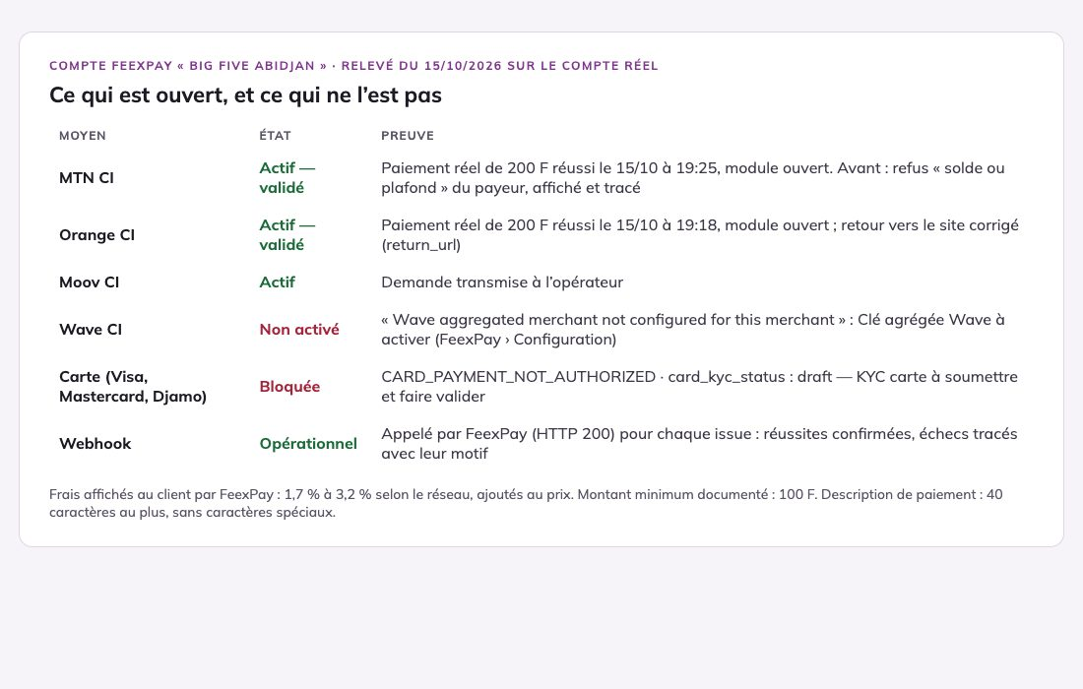

BLQ-GA4 — ADM-17 : Bloqué — client · ADM-18 : Bloqué — client · SEO-11 : Bloqué — client
Cas : ADM-17, ADM-18, SEO-11
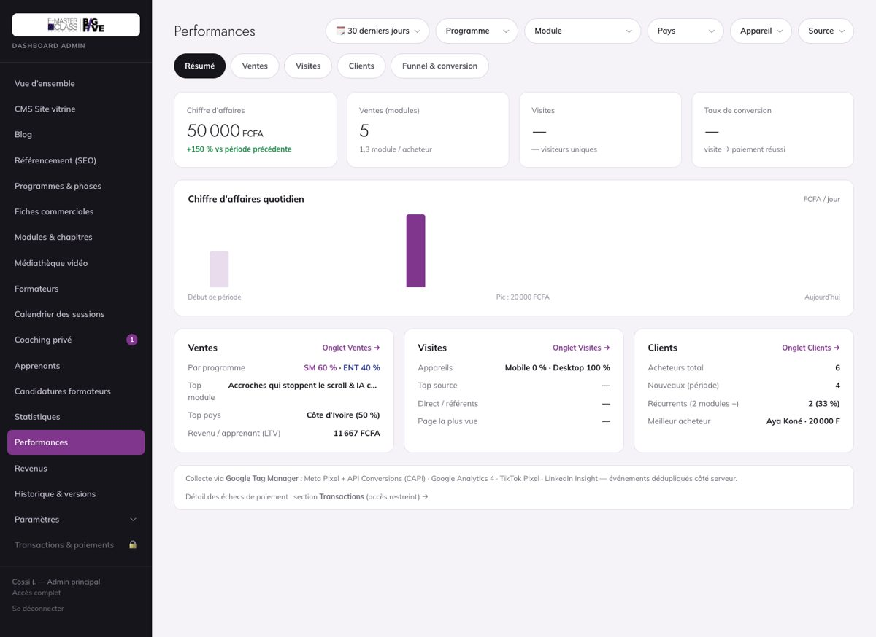

BLQ-JURIDIQUE — VIT-20 : Bloqué — client
Cas : VIT-20
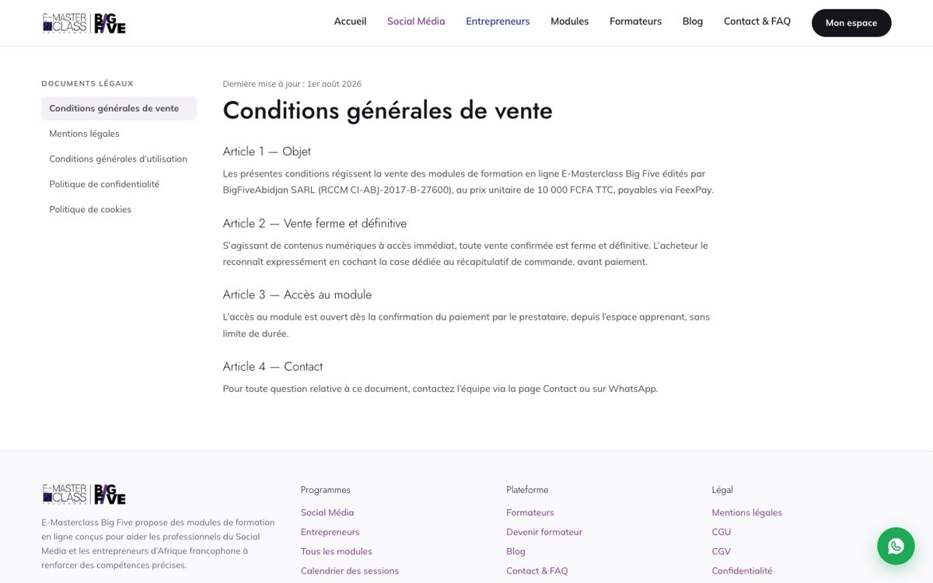

BLQ-KYC — FeexPay refuse le paiement par carte : KYC carte en brouillon (réponse API du 15/10)
Cas : ACH-07
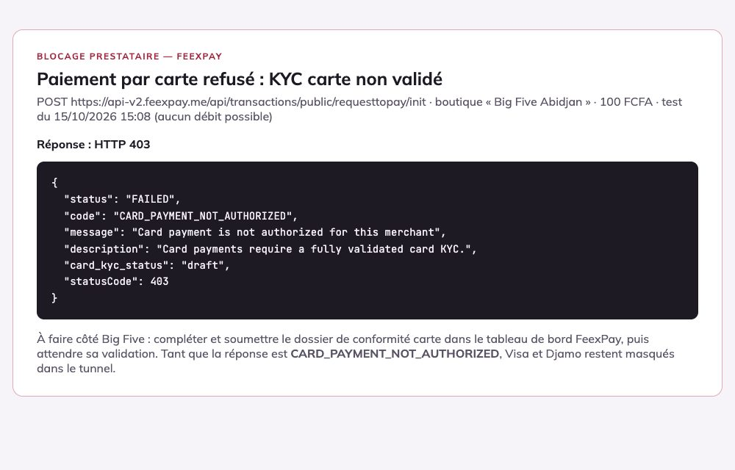

BLQ-VIDEOS — VID-07 : Bloqué — client
Cas : VID-07
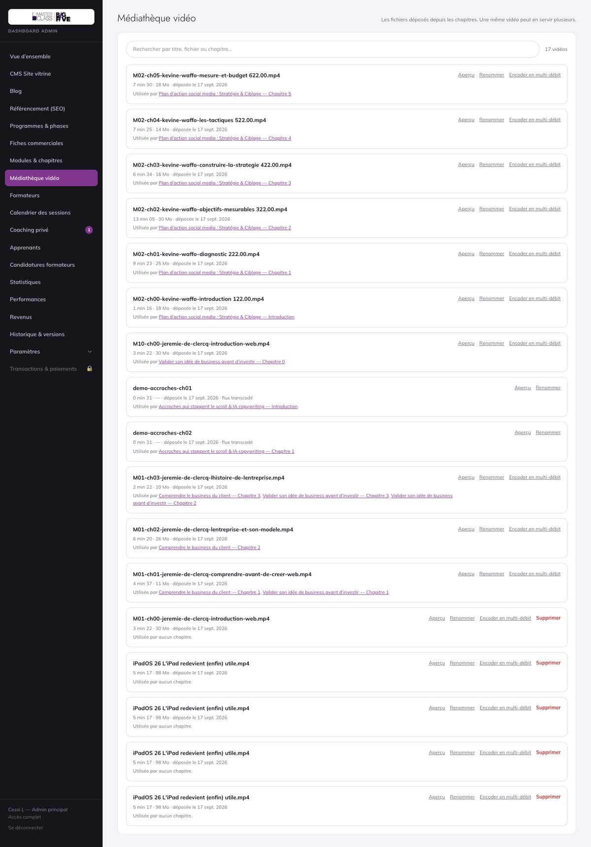

BLQ-ZOOM — Zoom : app Server-to-Server désactivée, Client ID du Meeting SDK manquant

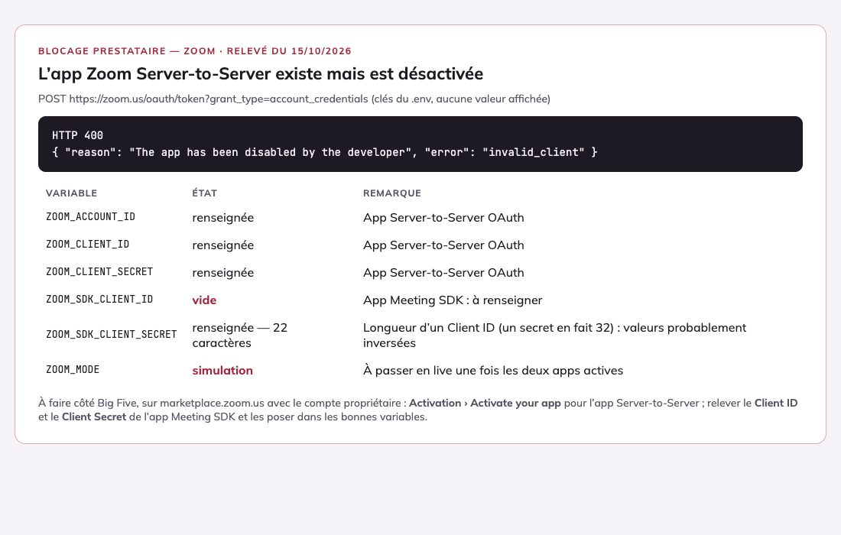

ACH-03 — ACH-03 : Bloqué — client
Cas : ACH-03
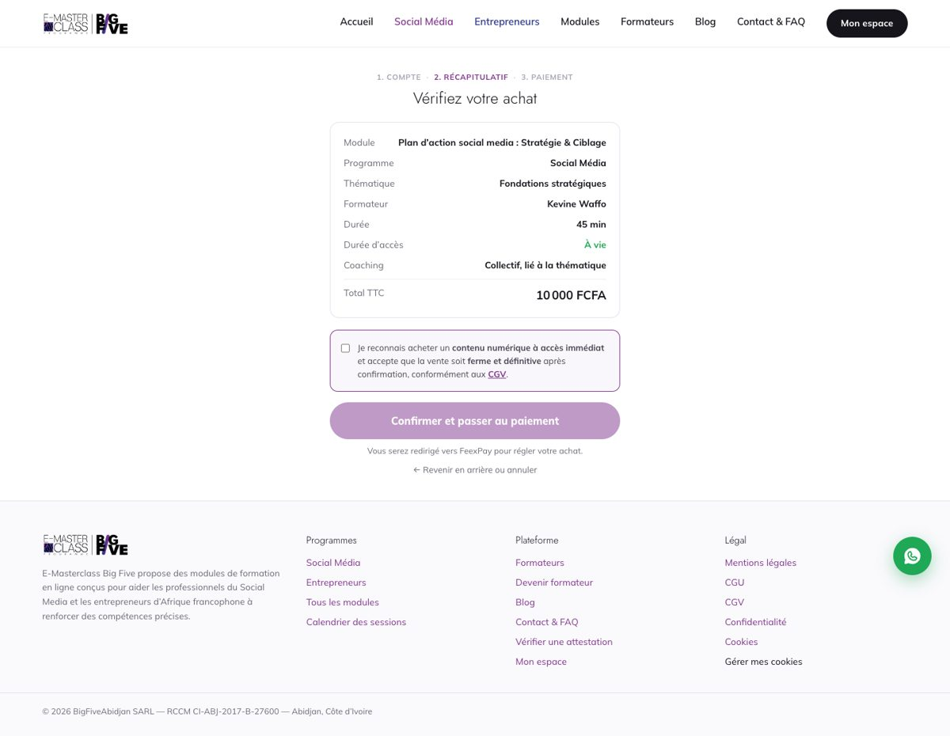

ACH-04 — ACH-04 : OK
Cas : ACH-04
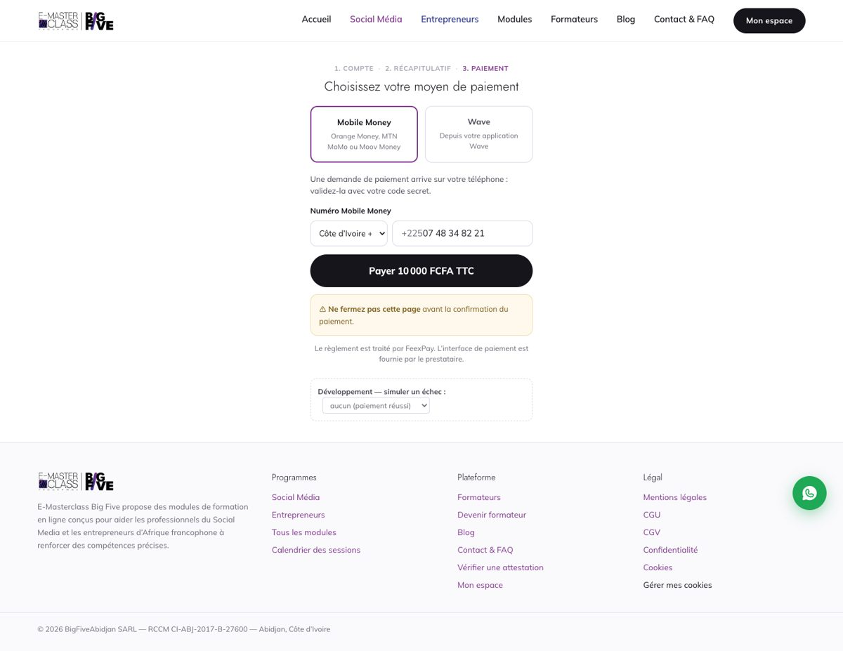

ACH-04-carte — Carte (Visa, Djamo) affichée « Bientôt disponible », avec la raison
Cas : ACH-04
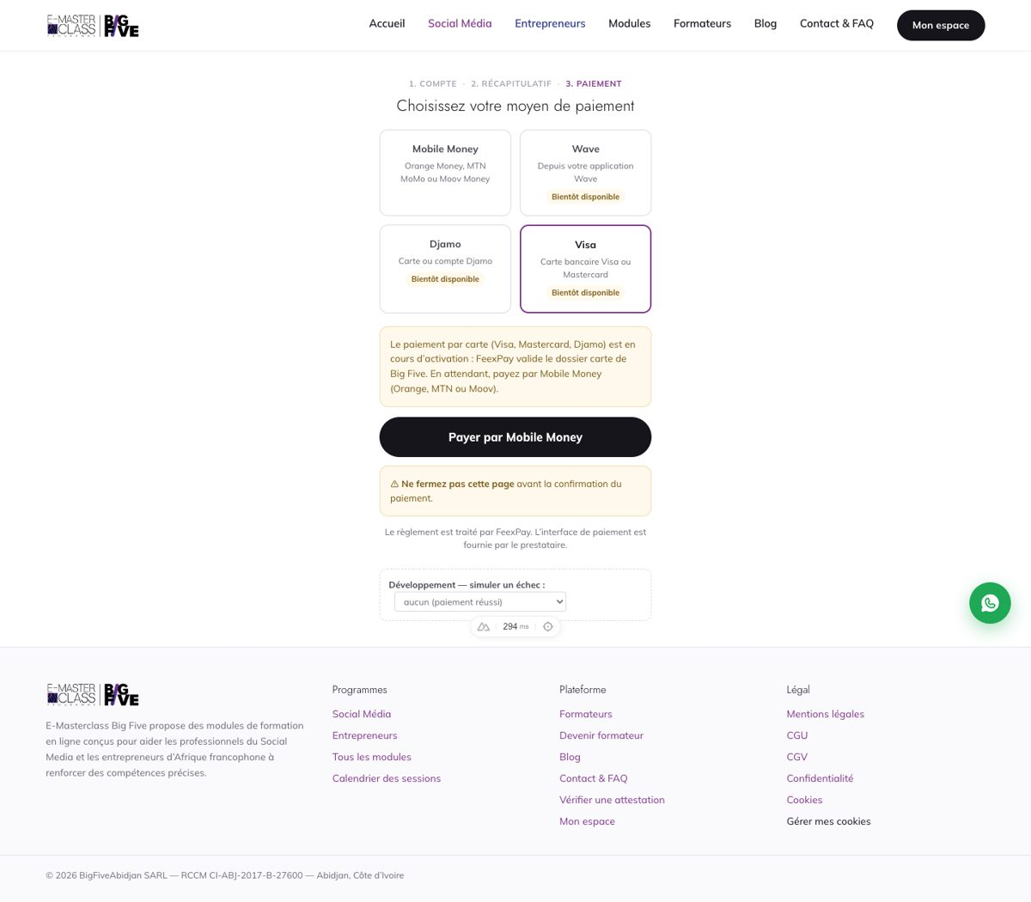

ACH-04-prefill — Fenêtre FeexPay pré-remplie : nom, e-mail, opérateur MTN déduit du 05, numéro
Cas : ACH-04
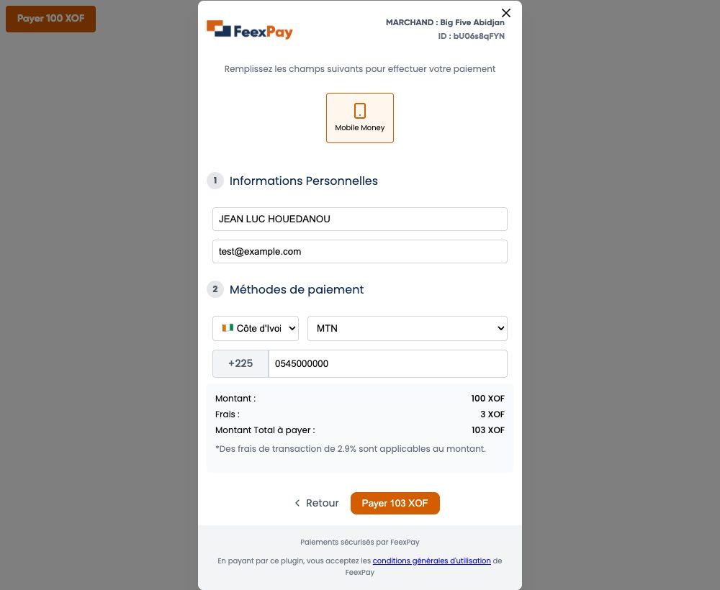

ACH-04-wave — Wave affiché « Bientôt disponible », avec la raison et le renvoi vers le Mobile Money
Cas : ACH-04
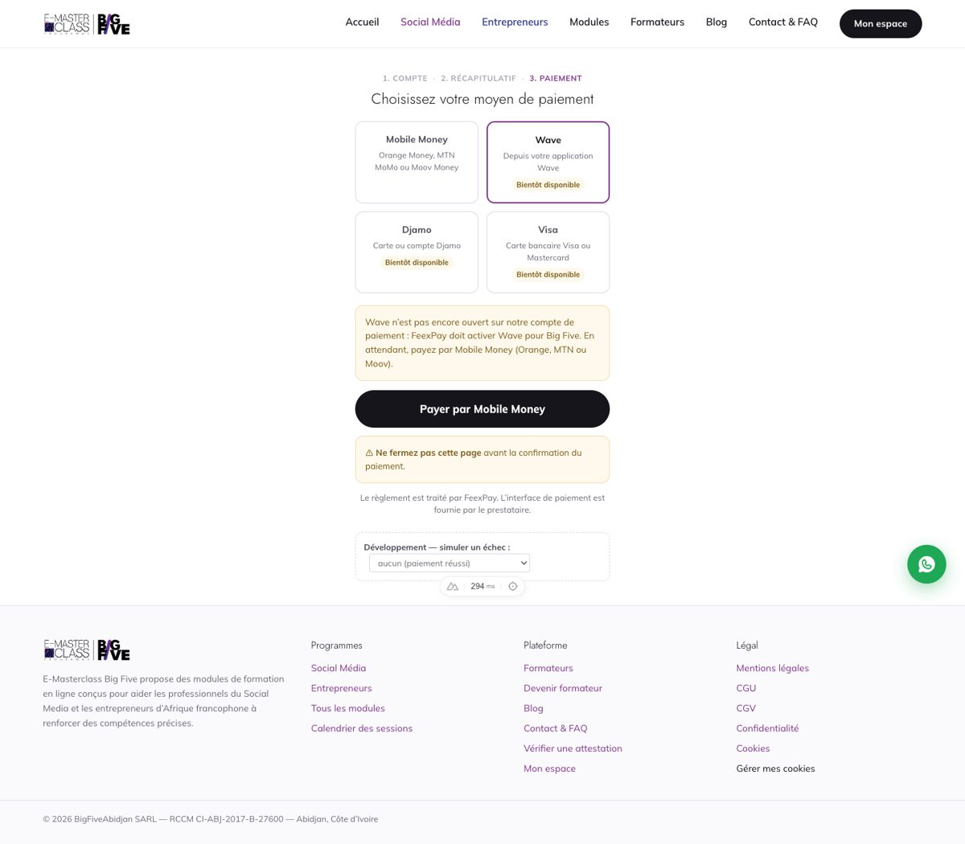

ACH-12 — ACH-12 : OK · ADM-26 : OK
Cas : ACH-12, ADM-26
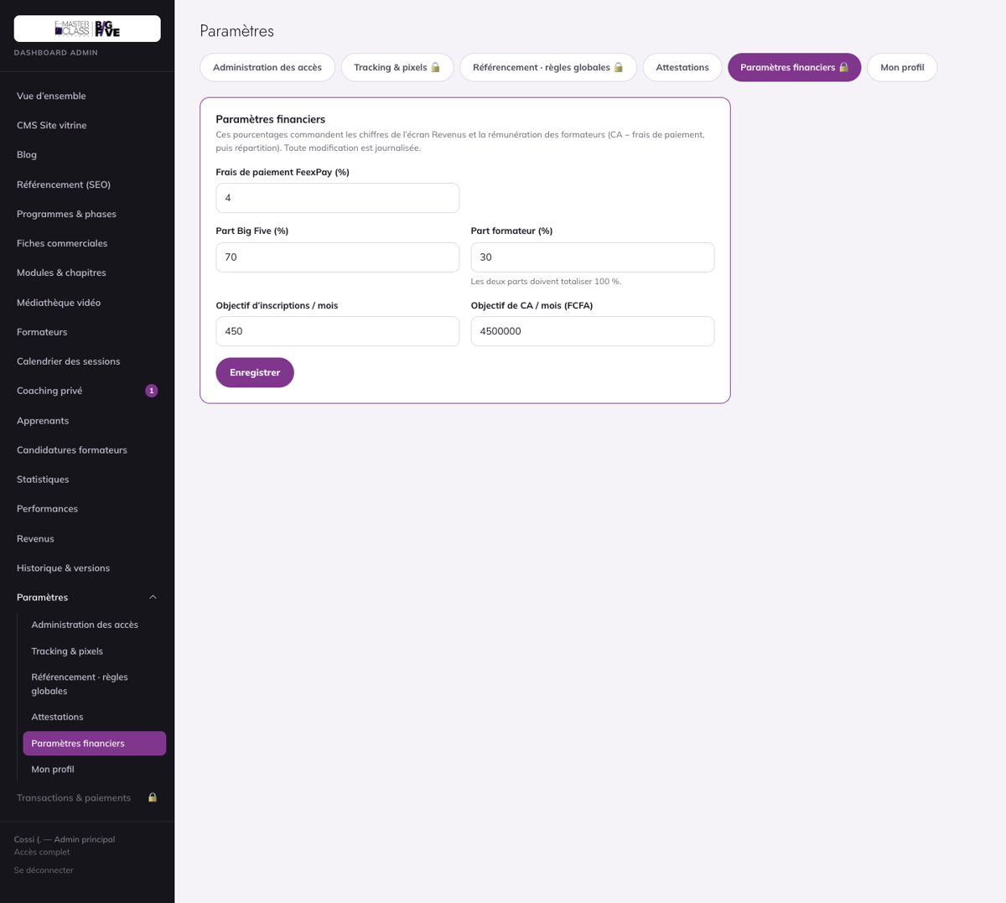

ADM-05 — ADM-05 : OK
Cas : ADM-05
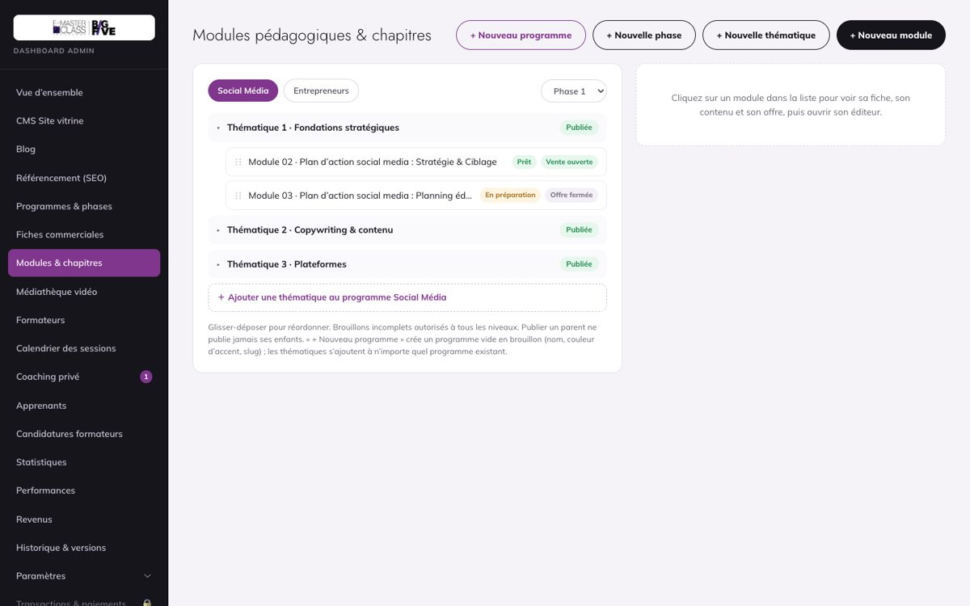

ADM-06 — ADM-06 : OK · ADM-07 : À retester
Cas : ADM-06, ADM-07
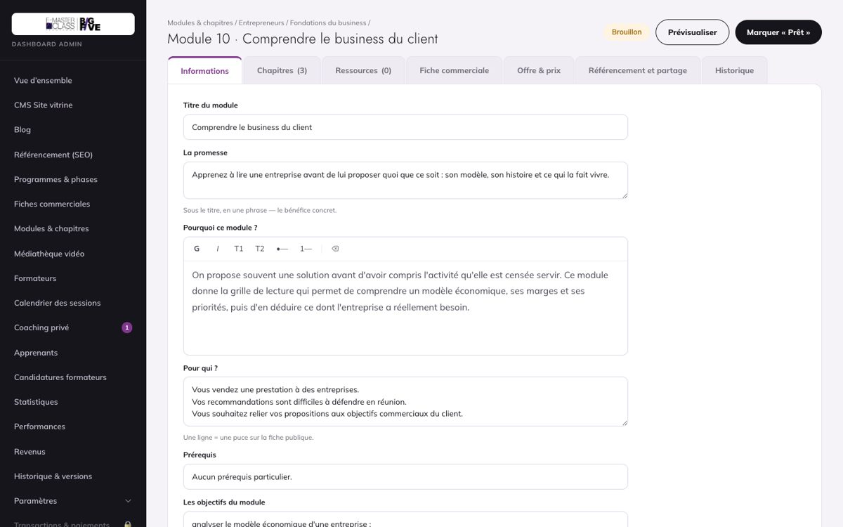

ADM-12 — /admin/apprenants : erreur 500 constatée le 15/10 (reste dev)
Cas : ADM-12
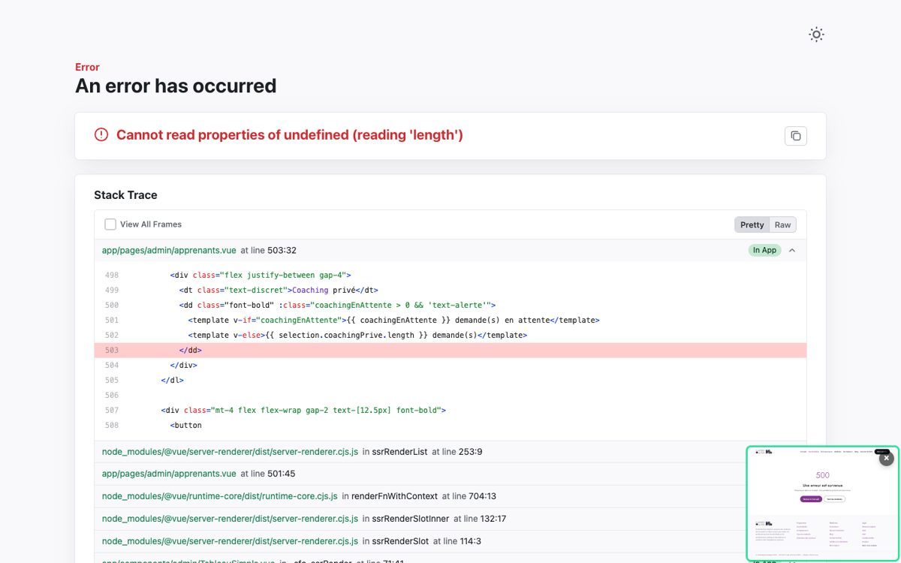

ADM-12-corrige — /admin/apprenants s'affiche de nouveau (corrigé le 15/10, 27d835b)

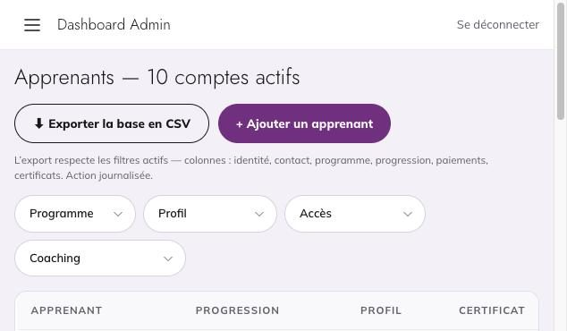

ADM-20 — Transactions (admin supérieur) : les essais Visa / Djamo restent « En attente »
Cas : ACH-05, ADM-20
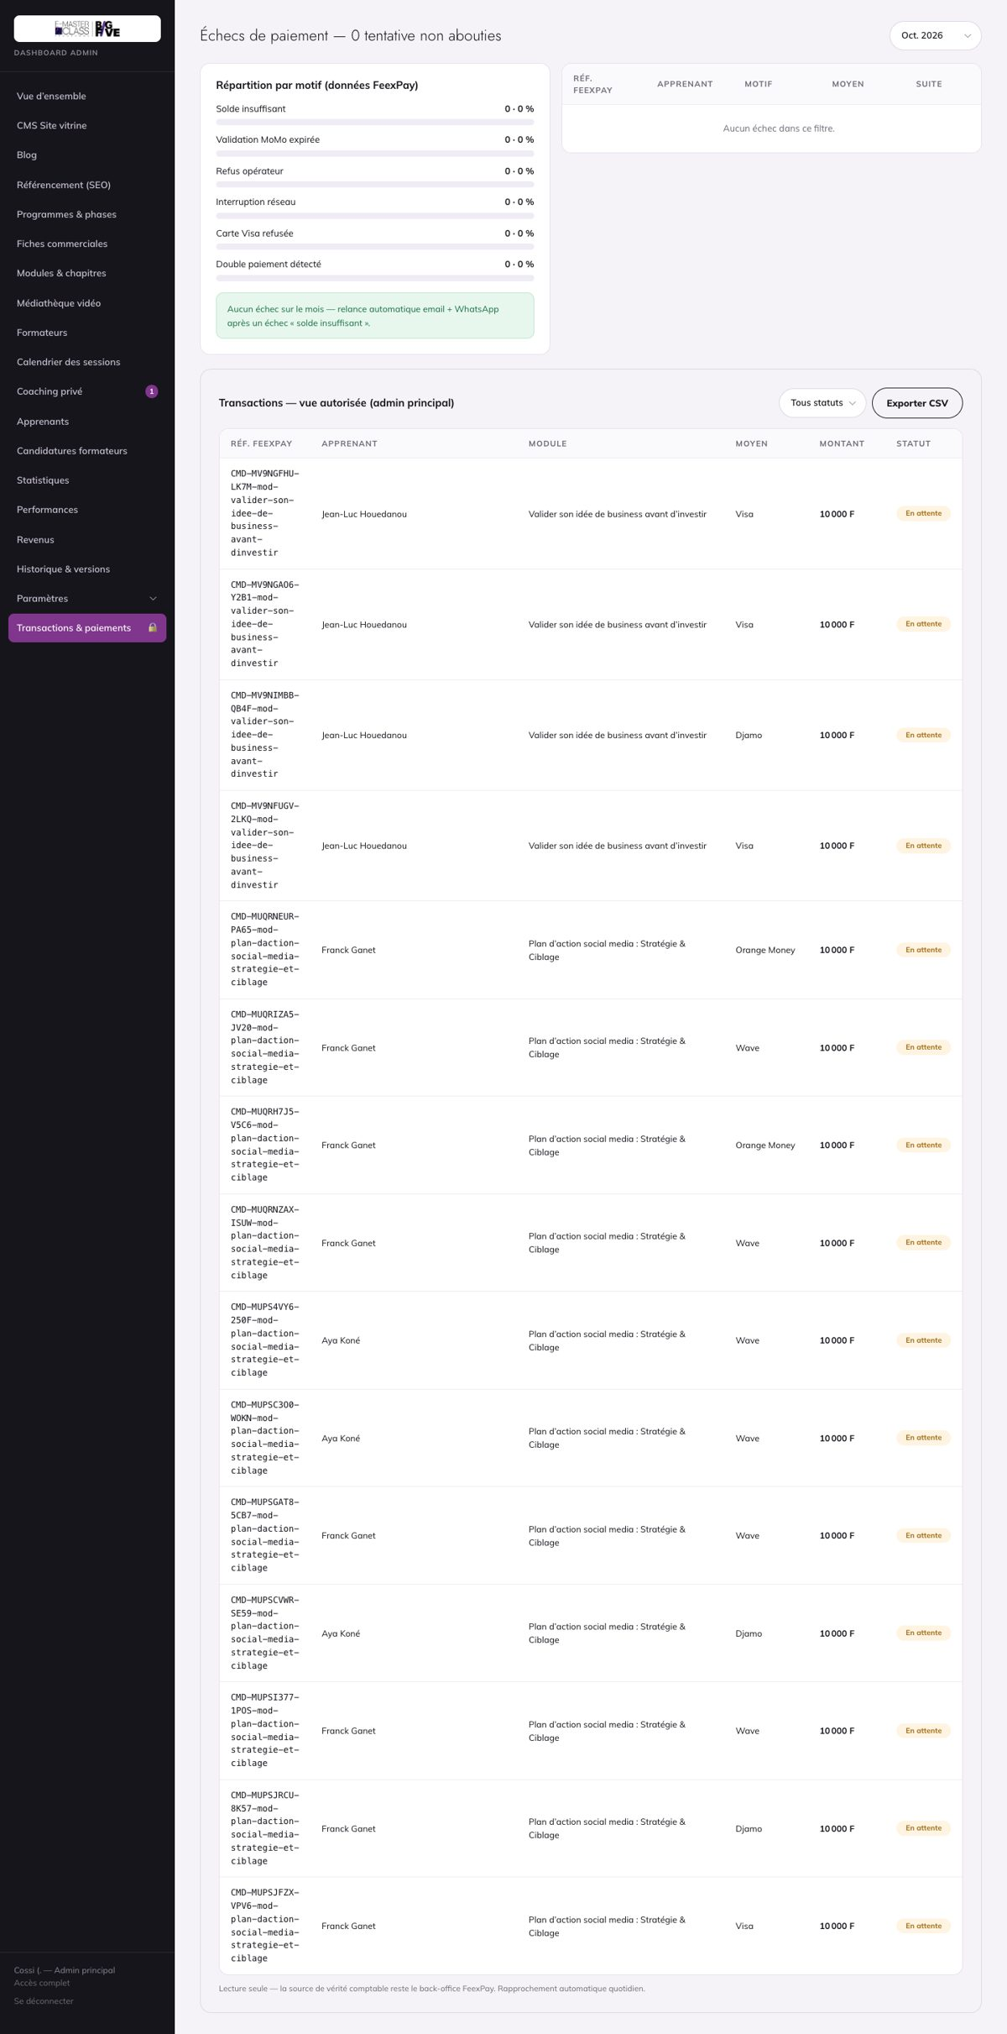

ADM-20-editeur — ADM-20 : OK
Cas : ADM-20
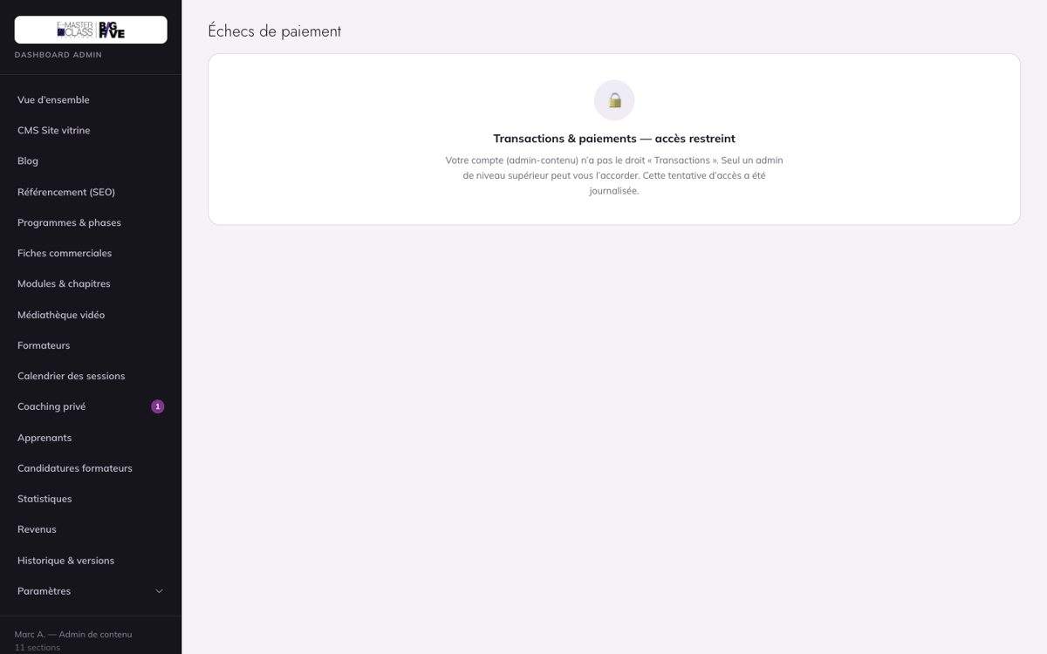

ADM-21 — ADM-21 : OK
Cas : ADM-21
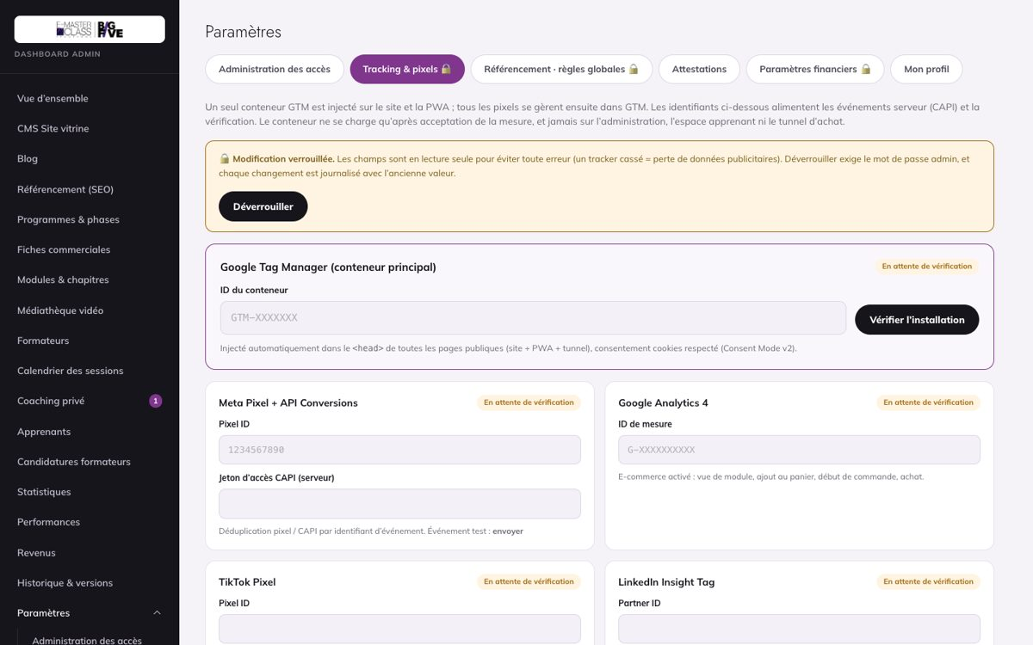

ADM-22 — ADM-22 : OK · ADM-23 : OK · ADM-24 : OK
Cas : ADM-22, ADM-23, ADM-24
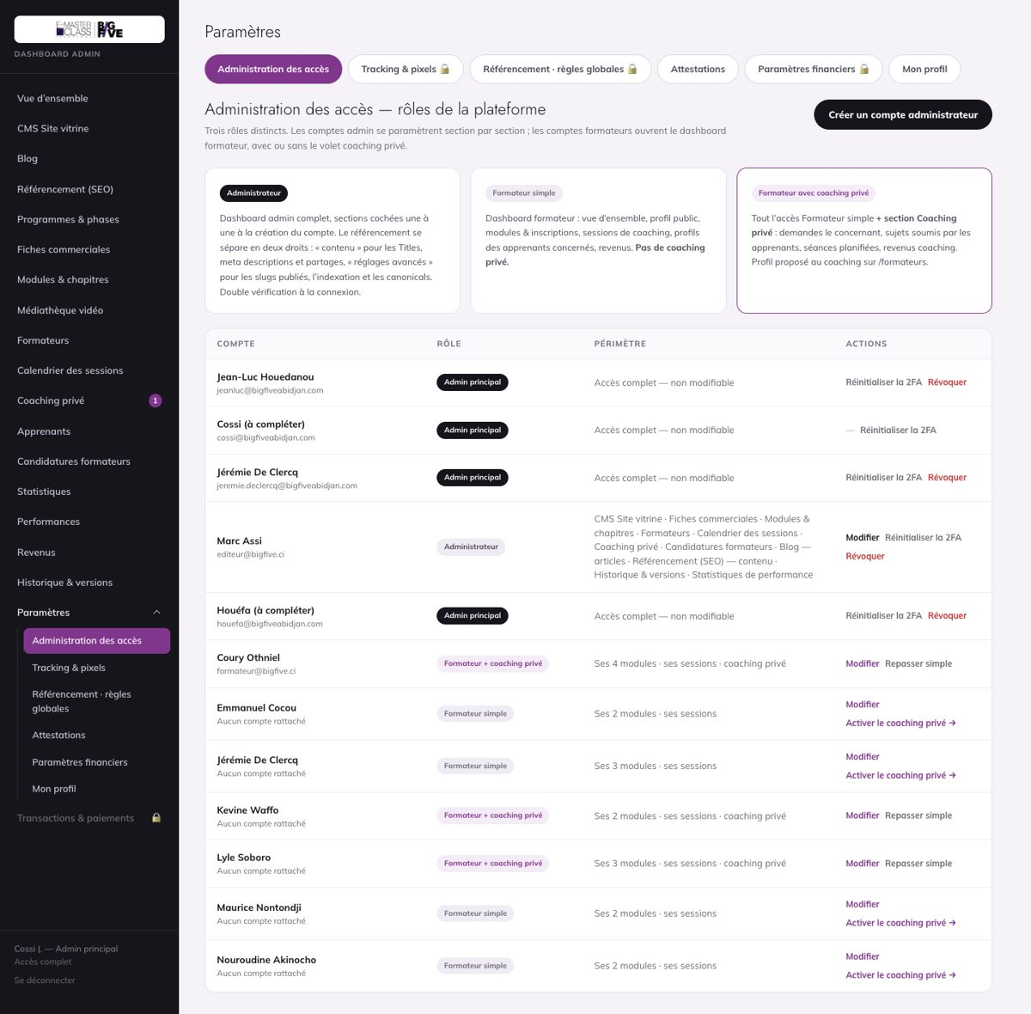

APP-03 — APP-03 : OK
Cas : APP-03
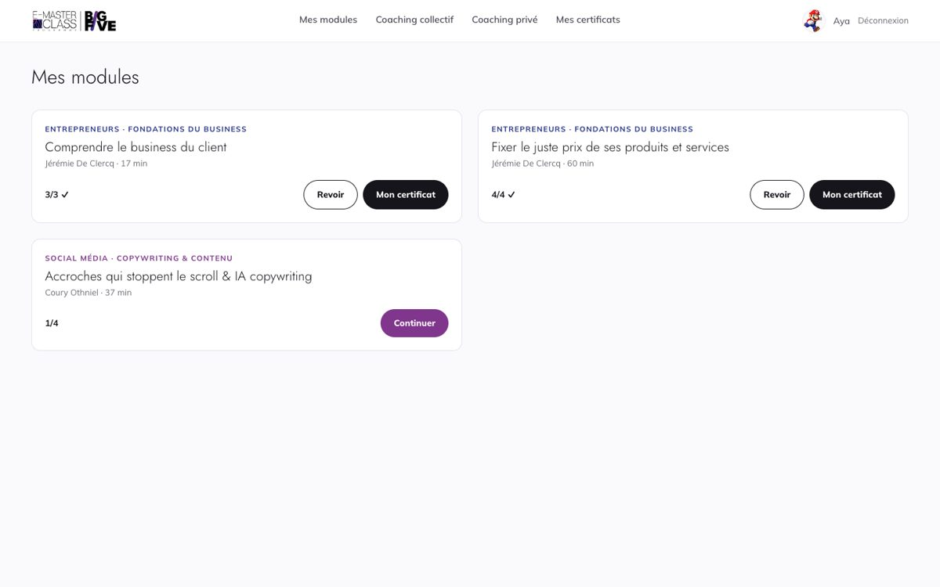

APP-05 — APP-05 : OK
Cas : APP-05
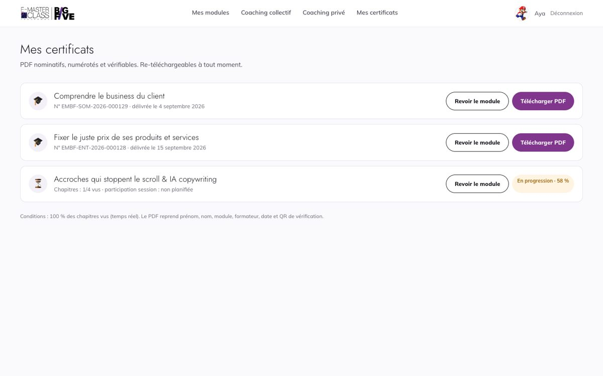

APP-07 — APP-07 : OK
Cas : APP-07
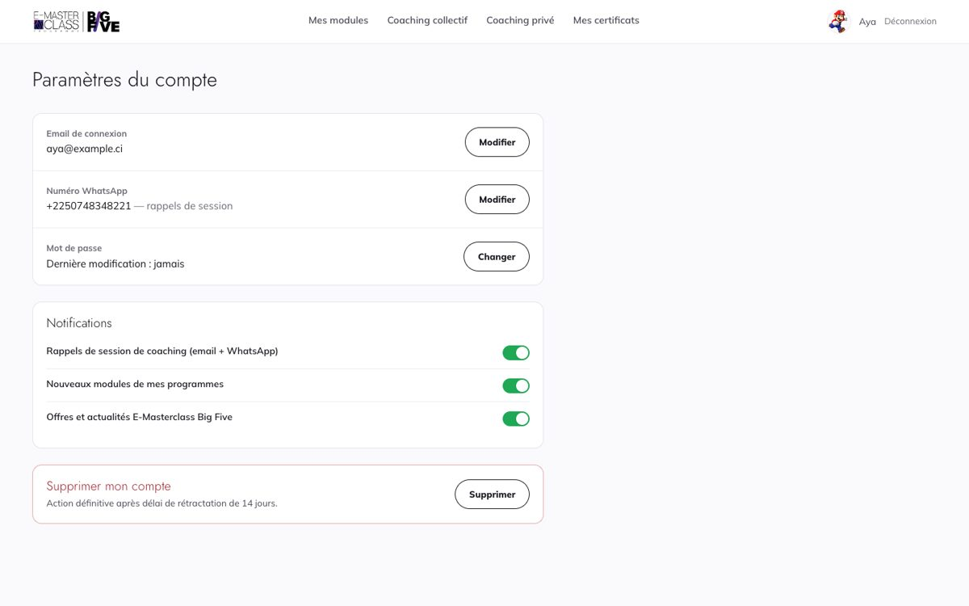

APP-07-mobile — APP-07 : OK
Cas : APP-07
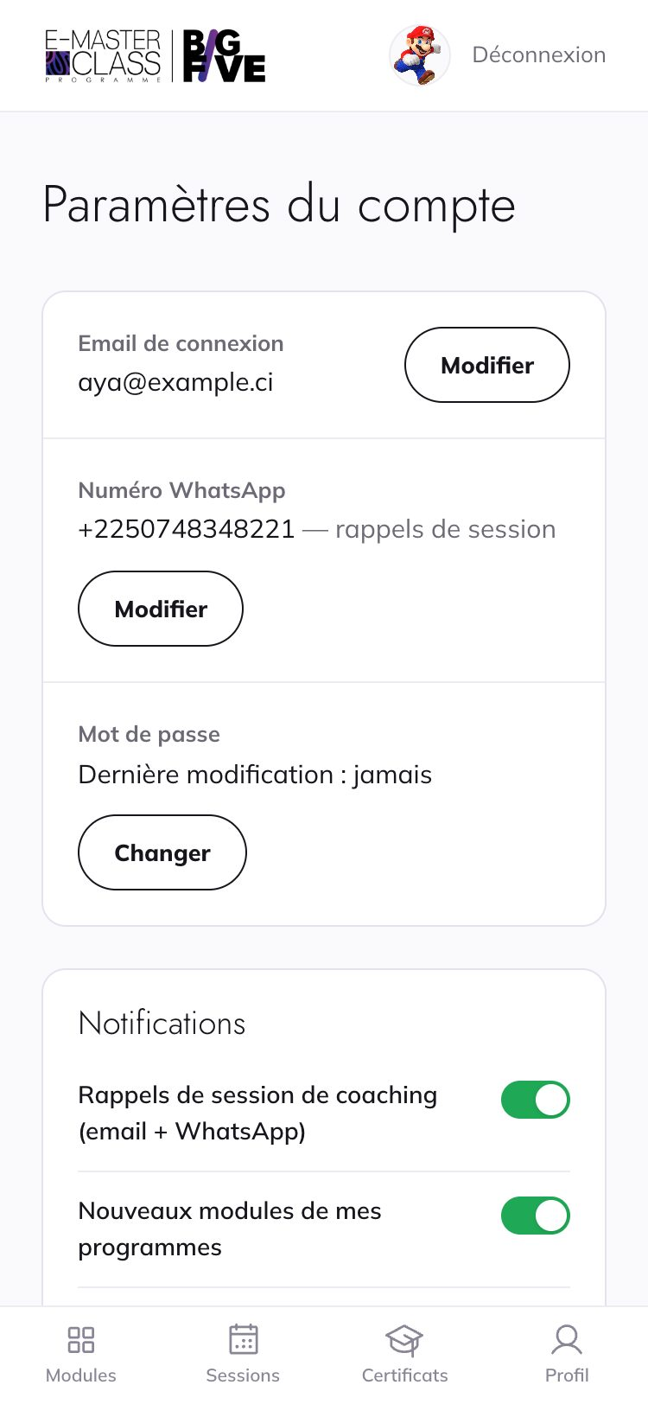

ATT-05 — ATT-05 : Bloqué — client
Cas : ATT-05
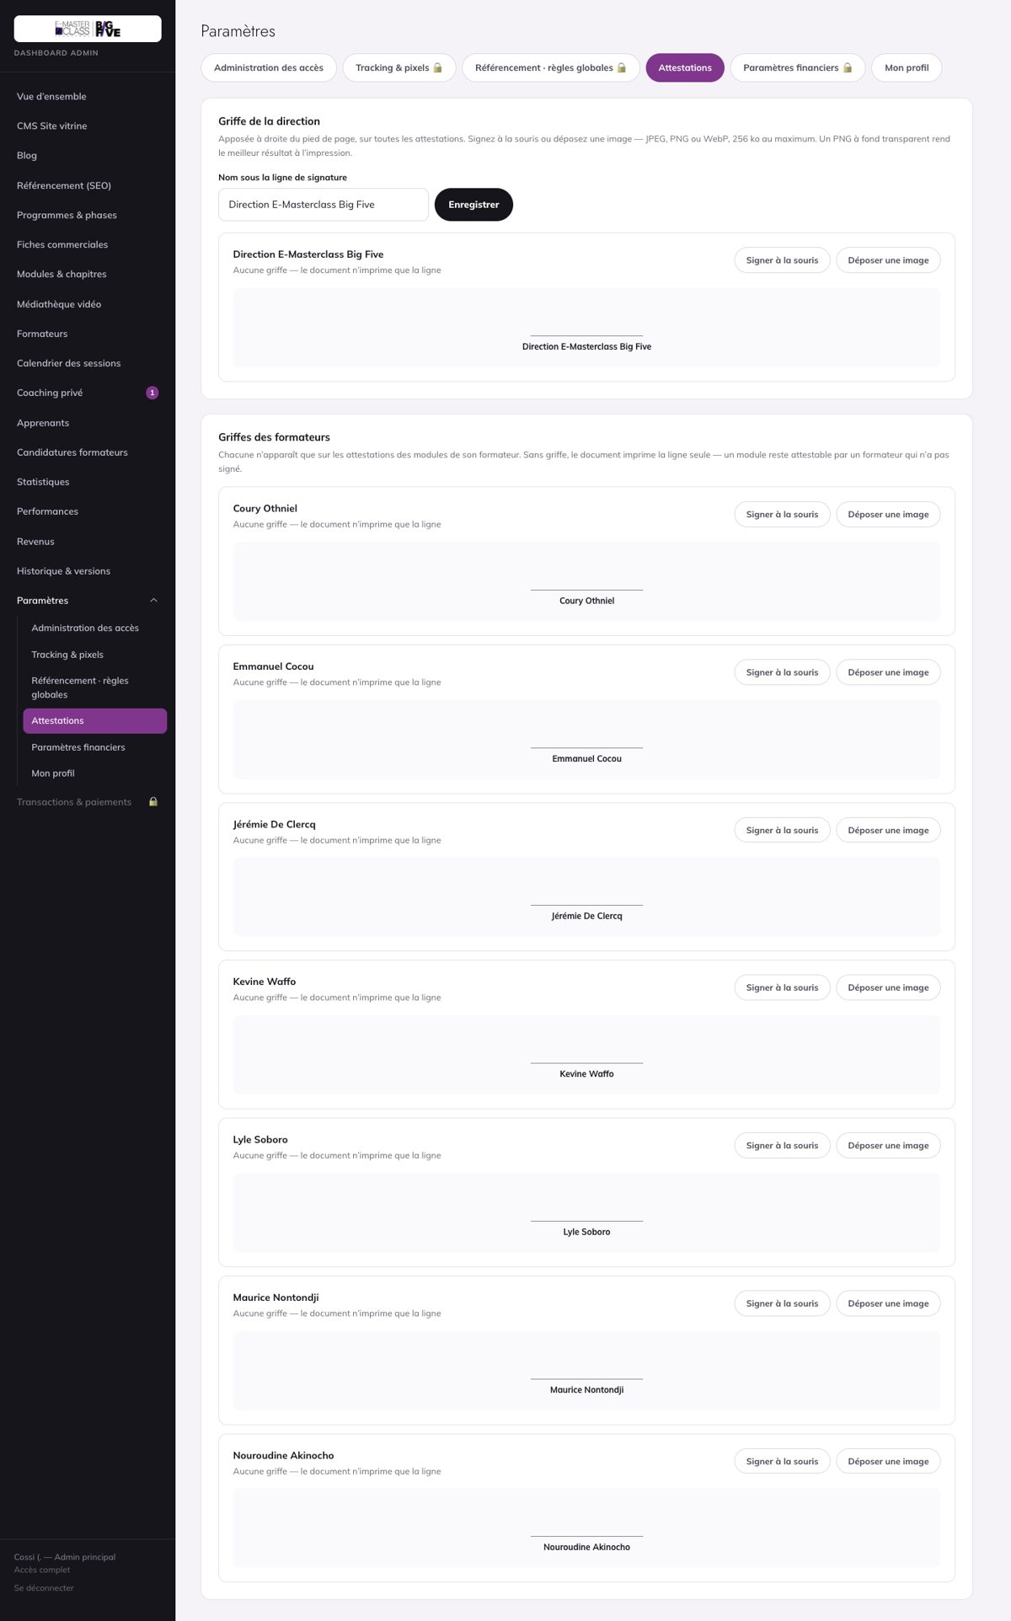

ATT-07 — ATT-06 : OK · ATT-07 : OK
Cas : ATT-06, ATT-07
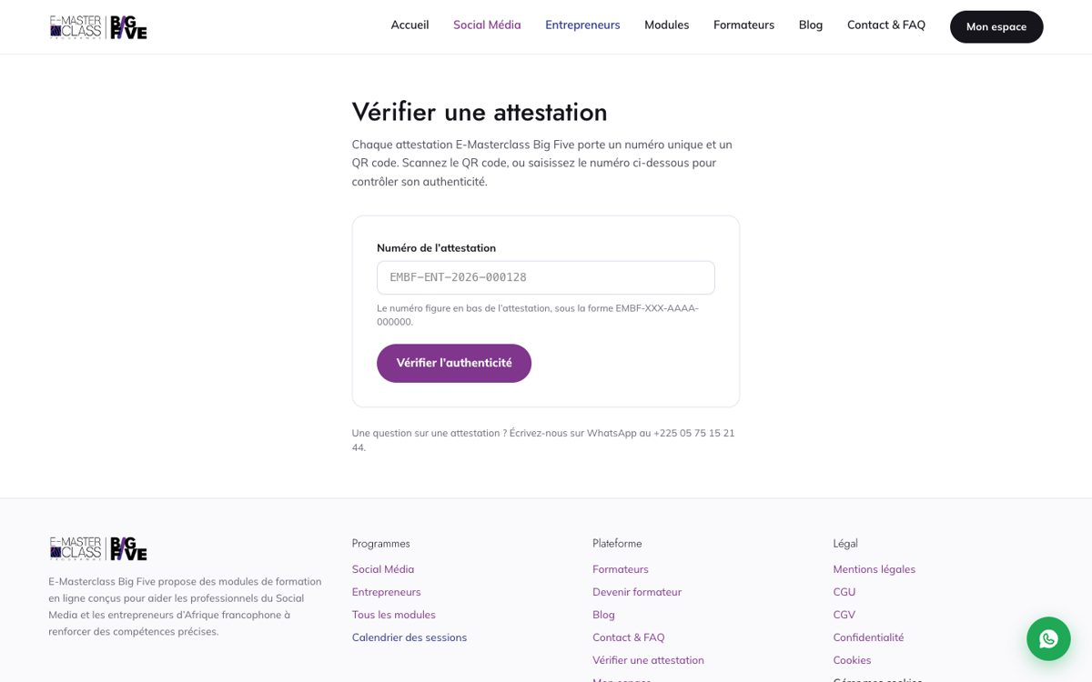

COL-01 — COL-01 : OK · COL-06 : OK
Cas : COL-01, COL-06
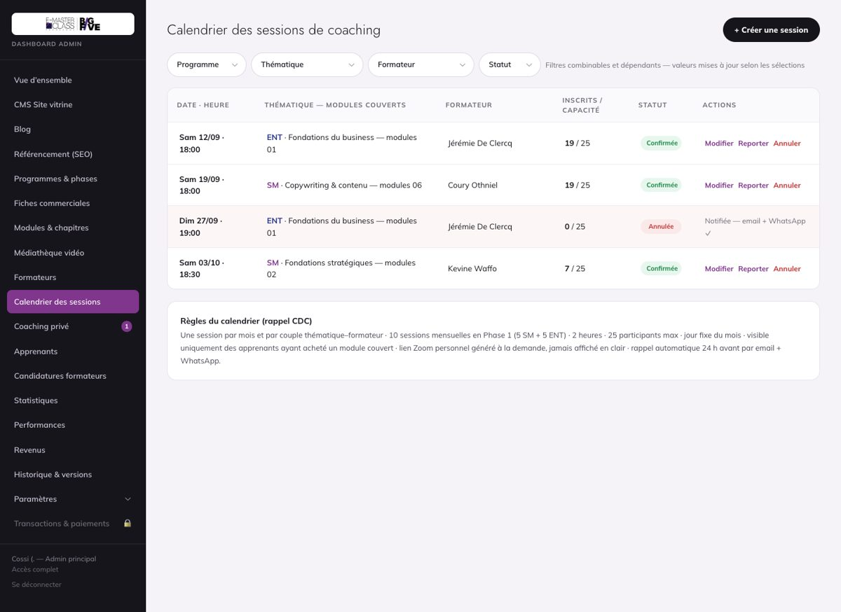

COL-03 — COL-03 : À retester
Cas : COL-03
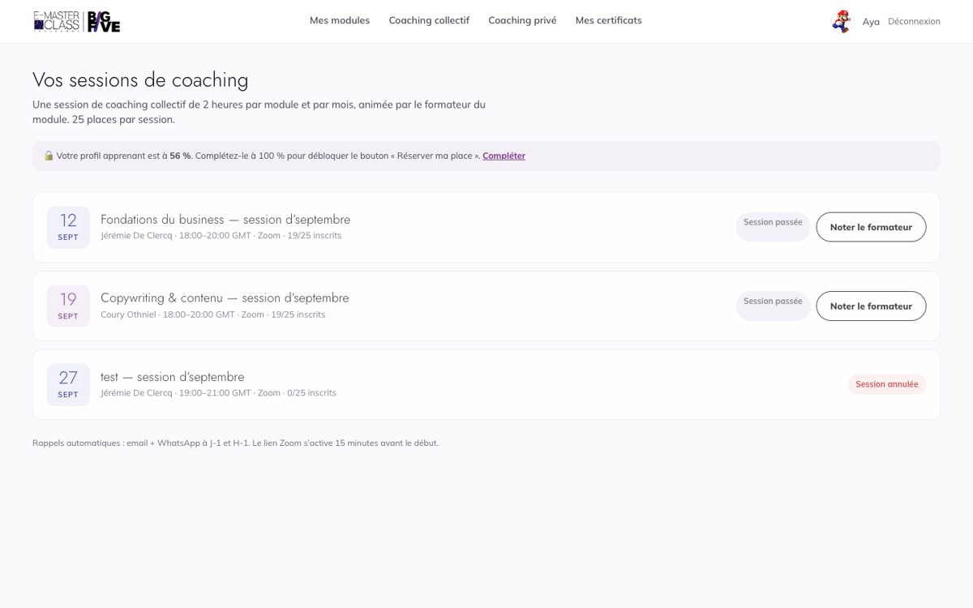

COL-05-corrige — Séance du 19/09 affichée « TERMINÉE · 19 septembre à 20:00 » (corrigé le 15/10)

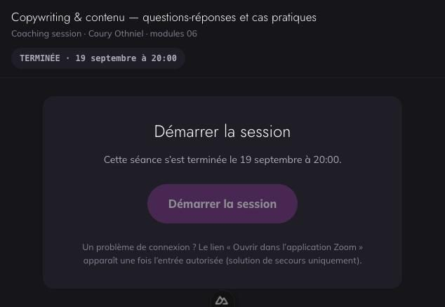

COL-05-seance-passee — Séance du 19/09 affichée « EN DIRECT · 621 h » (reste dev)
Cas : COL-05
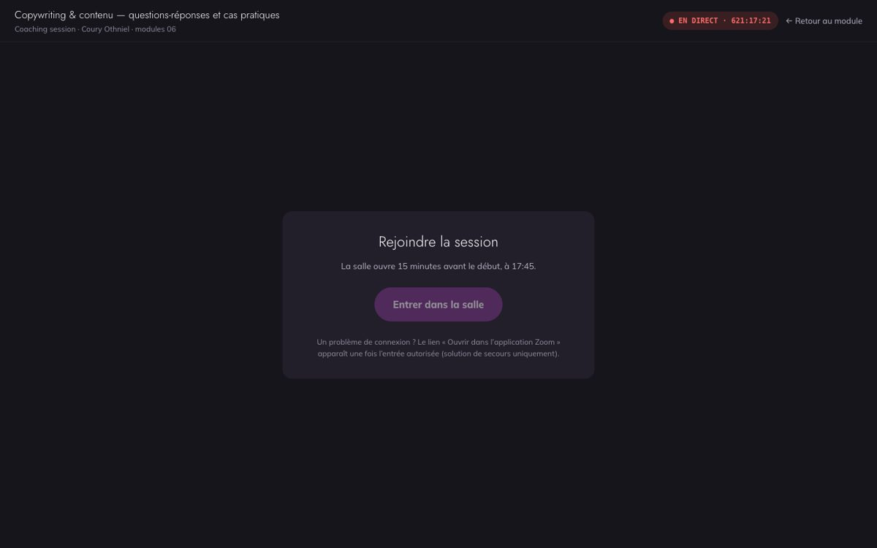

FOR-05 — FOR-05 : OK
Cas : FOR-05
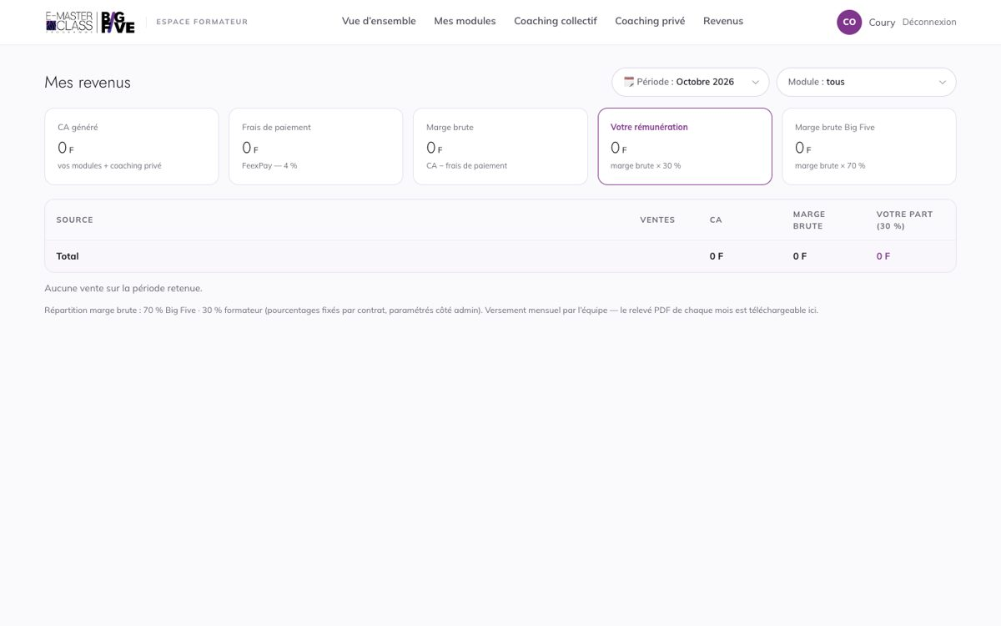

FOR-05-releve — FOR-05 : OK
Cas : FOR-05
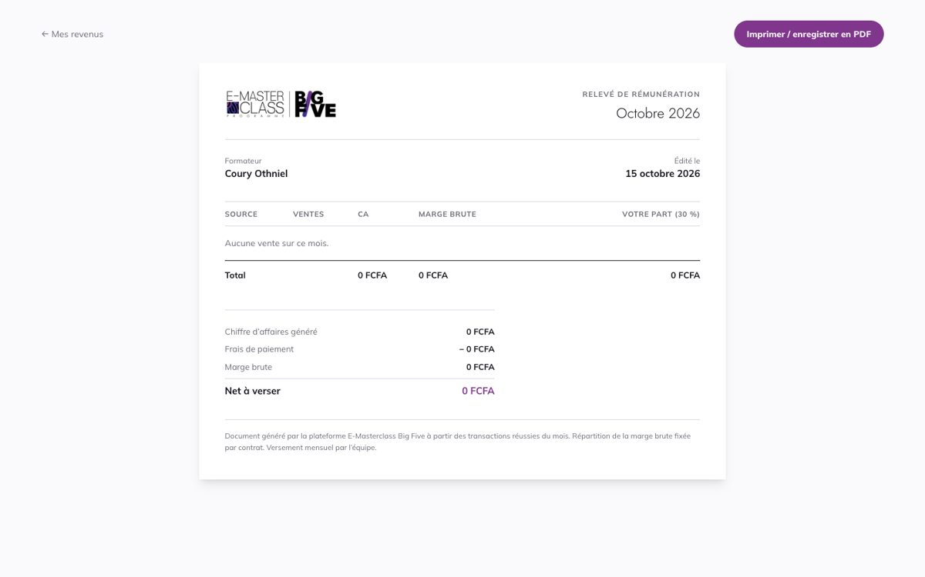

PRI-02 — PRI-02 : Pas un bug
Cas : PRI-02
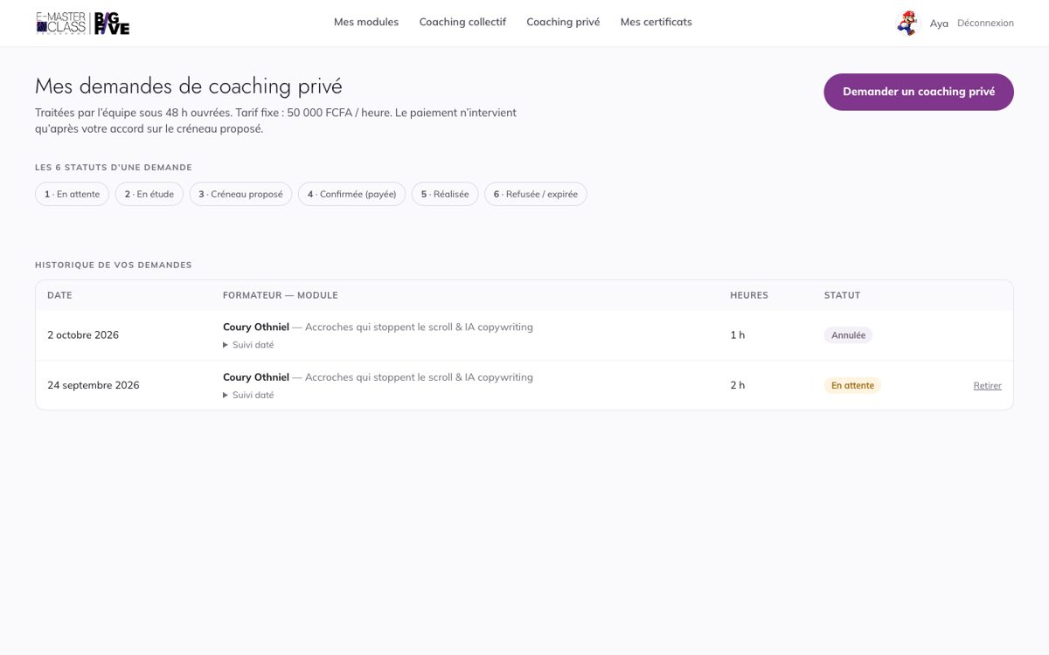

PRI-02-admin — PRI-02 : Pas un bug
Cas : PRI-02
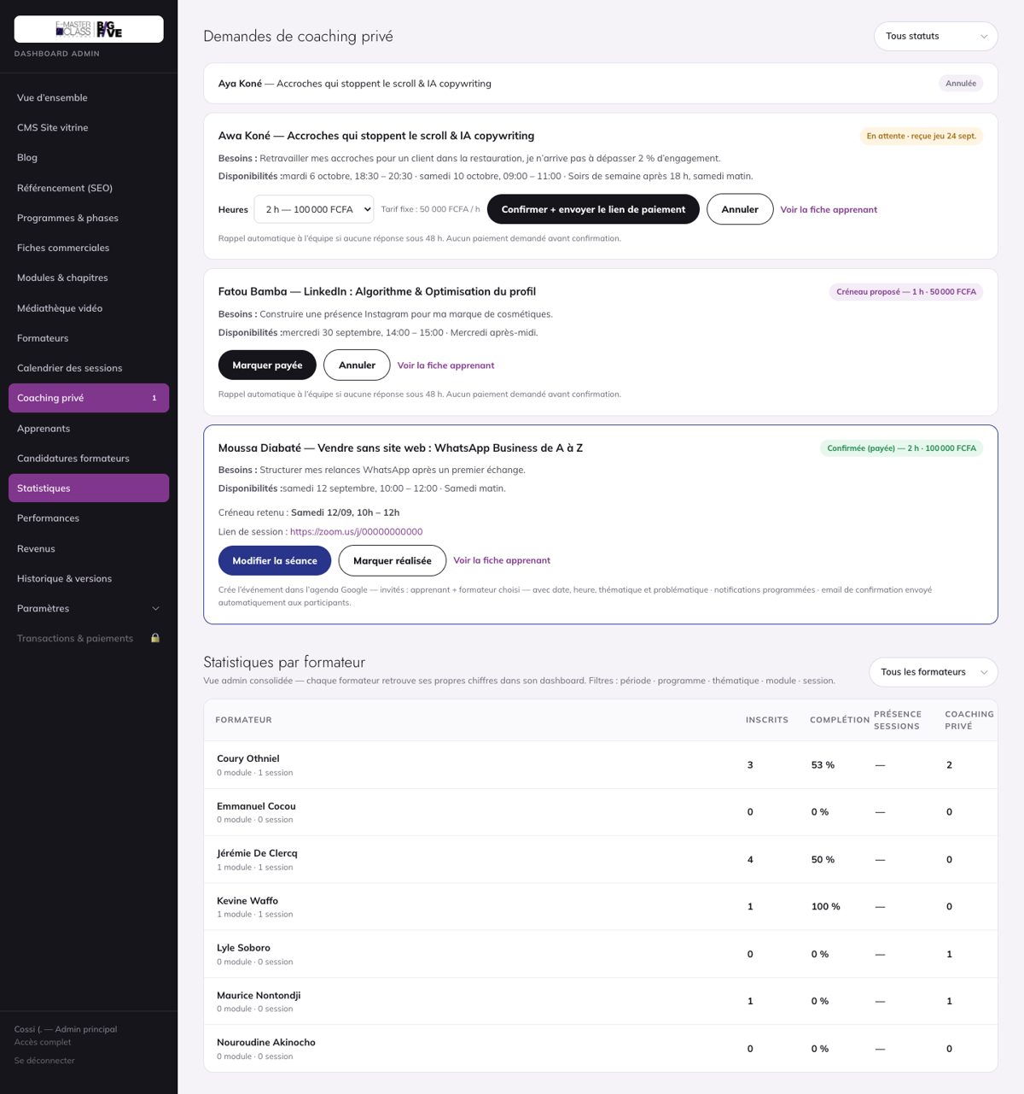

PRI-04 — PRI-04 : Pas un bug
Cas : PRI-04
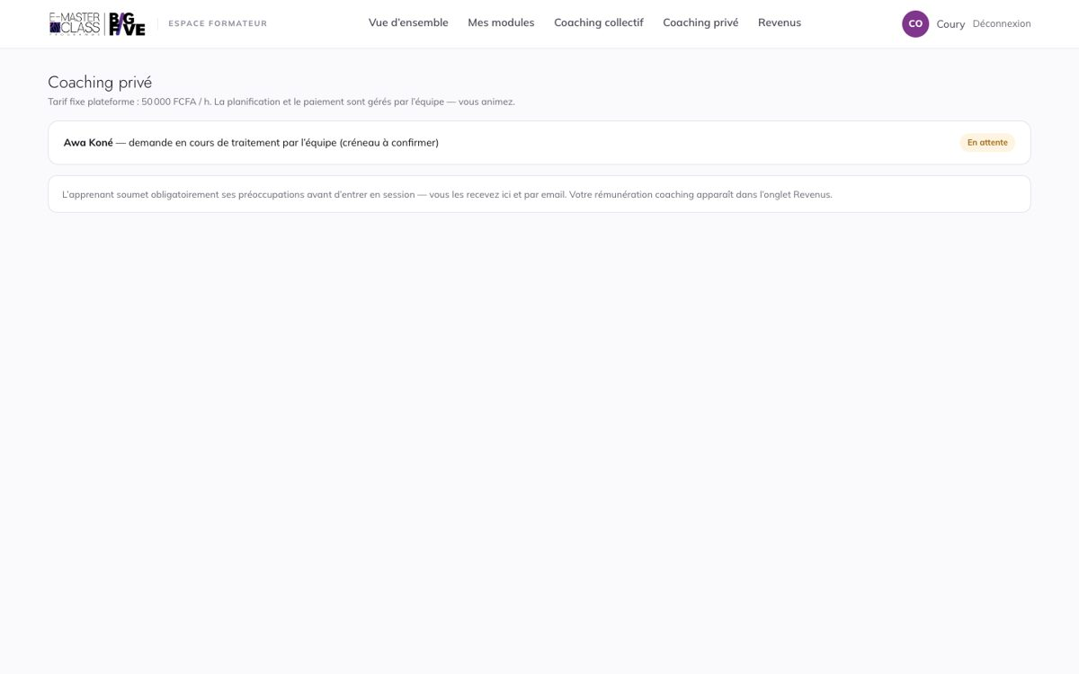

VIT-11-accueil — VIT-11 : OK
Cas : VIT-11
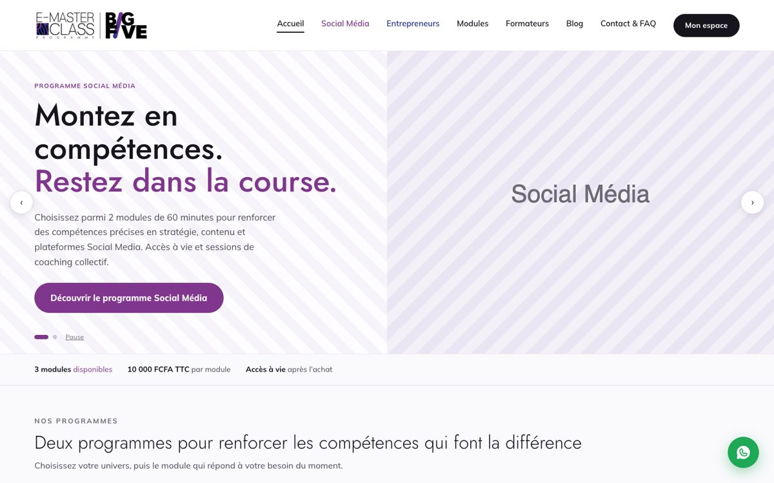

VIT-12-fiche — VIT-12 : OK
Cas : VIT-12
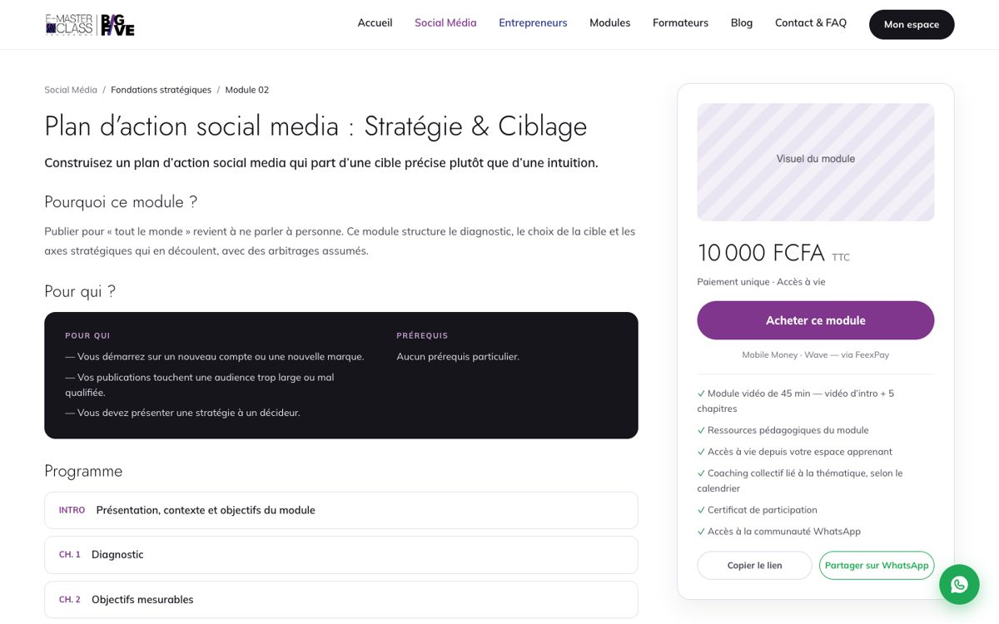

VIT-15 — VIT-15 : Bloqué — client
Cas : VIT-15

